LevelC_电能量市场出清电价
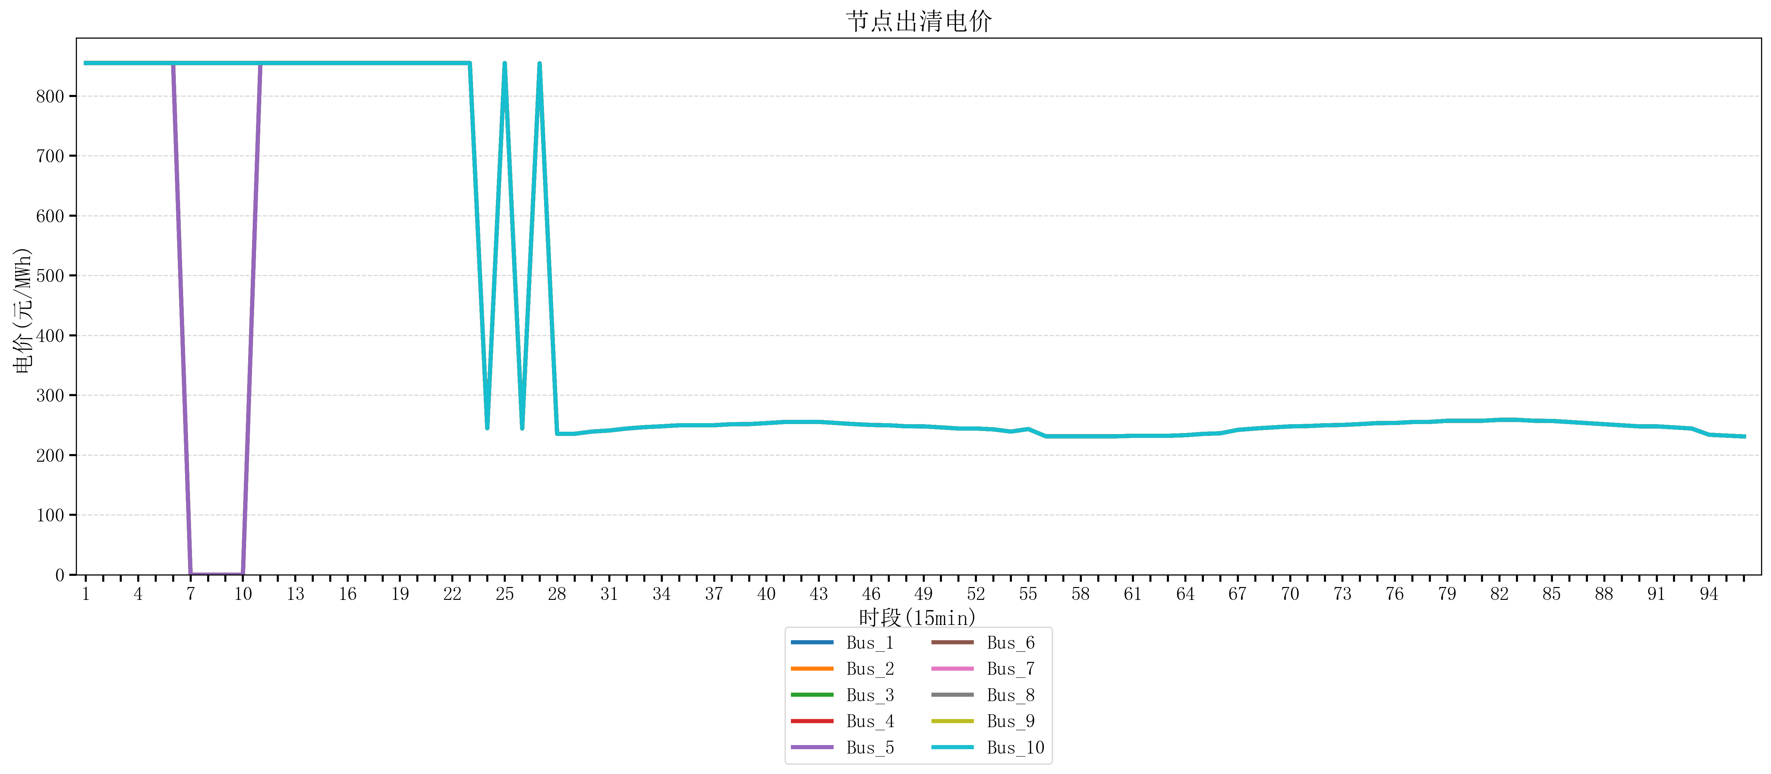
节点编号 | 电价类型 | 时段1 | 时段2 | 时段3 | 时段4 | 时段5 | 时段6 | 时段7 | 时段8 | 时段9 | 时段10 | 时段11 | 时段12 | 时段13 | 时段14 | 时段15 | 时段16 | 时段17 | 时段18 | 时段19
id | price_type | t1 | t2 | t3 | t4 | t5 | t6 | t7 | t8 | t9 | t10 | t11 | t12 | t13 | t14 | t15 | t16 | t17 | t18 | t19
str | str | float64 | float64 | float64 | float64 | float64 | float64 | float64 | float64 | float64 | float64 | float64 | float64 | float64 | float64 | float64 | float64 | float64 | float64 | float64
Bus_1 | 电能量电价 | 854.88856 | 854.88856 | 854.88856 | 854.88856 | 854.88856 | 854.88856 | 854.88856 | 854.88856 | 854.88856 | 854.88856 | 854.88856 | 854.88856 | 854.88856 | 854.88856 | 854.88856 | 854.88856 | 854.88856 | 854.88856 | 854.88856
Bus_2 | 电能量电价 | 854.88856 | 854.88856 | 854.88856 | 854.88856 | 854.88856 | 854.88856 | 854.88856 | 854.88856 | 854.88856 | 854.88856 | 854.88856 | 854.88856 | 854.88856 | 854.88856 | 854.88856 | 854.88856 | 854.88856 | 854.88856 | 854.88856
Bus_3 | 电能量电价 | 854.88856 | 854.88856 | 854.88856 | 854.88856 | 854.88856 | 854.88856 | 854.88856 | 854.88856 | 854.88856 | 854.88856 | 854.88856 | 854.88856 | 854.88856 | 854.88856 | 854.88856 | 854.88856 | 854.88856 | 854.88856 | 854.88856
Bus_4 | 电能量电价 | 854.88856 | 854.88856 | 854.88856 | 854.88856 | 854.88856 | 854.88856 | 854.88856 | 854.88856 | 854.88856 | 854.88856 | 854.88856 | 854.88856 | 854.88856 | 854.88856 | 854.88856 | 854.88856 | 854.88856 | 854.88856 | 854.88856
Bus_5 | 电能量电价 | 854.88856 | 854.88856 | 854.88856 | 854.88856 | 854.88856 | 854.88856 | 854.88856 | 854.88856 | 854.88856 | 854.88856 | 854.88856 | 854.88856 | 854.88856 | 854.88856 | 854.88856 | 854.88856 | 854.88856 | 854.88856 | 854.88856
Bus_6 | 电能量电价 | 854.88856 | 854.88856 | 854.88856 | 854.88856 | 854.88856 | 854.88856 | 854.88856 | 854.88856 | 854.88856 | 854.88856 | 854.88856 | 854.88856 | 854.88856 | 854.88856 | 854.88856 | 854.88856 | 854.88856 | 854.88856 | 854.88856
Bus_7 | 电能量电价 | 854.88856 | 854.88856 | 854.88856 | 854.88856 | 854.88856 | 854.88856 | 854.88856 | 854.88856 | 854.88856 | 854.88856 | 854.88856 | 854.88856 | 854.88856 | 854.88856 | 854.88856 | 854.88856 | 854.88856 | 854.88856 | 854.88856
Bus_8 | 电能量电价 | 854.88856 | 854.88856 | 854.88856 | 854.88856 | 854.88856 | 854.88856 | 854.88856 | 854.88856 | 854.88856 | 854.88856 | 854.88856 | 854.88856 | 854.88856 | 854.88856 | 854.88856 | 854.88856 | 854.88856 | 854.88856 | 854.88856
Bus_9 | 电能量电价 | 854.88856 | 854.88856 | 854.88856 | 854.88856 | 854.88856 | 854.88856 | 854.88856 | 854.88856 | 854.88856 | 854.88856 | 854.88856 | 854.88856 | 854.88856 | 854.88856 | 854.88856 | 854.88856 | 854.88856 | 854.88856 | 854.88856
Bus_10 | 电能量电价 | 854.88856 | 854.88856 | 854.88856 | 854.88856 | 854.88856 | 854.88856 | 854.88856 | 854.88856 | 854.88856 | 854.88856 | 854.88856 | 854.88856 | 854.88856 | 854.88856 | 854.88856 | 854.88856 | 854.88856 | 854.88856 | 854.88856
Bus_11 | 电能量电价 | 854.88856 | 854.88856 | 854.88856 | 854.88856 | 854.88856 | 854.88856 | 854.88856 | 854.88856 | 854.88856 | 854.88856 | 854.88856 | 854.88856 | 854.88856 | 854.88856 | 854.88856 | 854.88856 | 854.88856 | 854.88856 | 854.88856
Bus_12 | 电能量电价 | 854.88856 | 854.88856 | 854.88856 | 854.88856 | 854.88856 | 854.88856 | 854.88856 | 854.88856 | 854.88856 | 854.88856 | 854.88856 | 854.88856 | 854.88856 | 854.88856 | 854.88856 | 854.88856 | 854.88856 | 854.88856 | 854.88856
Bus_13 | 电能量电价 | 854.88856 | 854.88856 | 854.88856 | 854.88856 | 854.88856 | 854.88856 | 854.88856 | 854.88856 | 854.88856 | 854.88856 | 854.88856 | 854.88856 | 854.88856 | 854.88856 | 854.88856 | 854.88856 | 854.88856 | 854.88856 | 854.88856
Bus_14 | 电能量电价 | 854.88856 | 854.88856 | 854.88856 | 854.88856 | 854.88856 | 854.88856 | 854.88856 | 854.88856 | 854.88856 | 854.88856 | 854.88856 | 854.88856 | 854.88856 | 854.88856 | 854.88856 | 854.88856 | 854.88856 | 854.88856 | 854.88856
Bus_15 | 电能量电价 | 854.88856 | 854.88856 | 854.88856 | 854.88856 | 854.88856 | 854.88856 | 854.88856 | 854.88856 | 854.88856 | 854.88856 | 854.88856 | 854.88856 | 854.88856 | 854.88856 | 854.88856 | 854.88856 | 854.88856 | 854.88856 | 854.88856
Bus_16 | 电能量电价 | 854.88856 | 854.88856 | 854.88856 | 854.88856 | 854.88856 | 854.88856 | 854.88856 | 854.88856 | 854.88856 | 854.88856 | 854.88856 | 854.88856 | 854.88856 | 854.88856 | 854.88856 | 854.88856 | 854.88856 | 854.88856 | 854.88856
Bus_17 | 电能量电价 | 854.88856 | 854.88856 | 854.88856 | 854.88856 | 854.88856 | 854.88856 | 854.88856 | 854.88856 | 854.88856 | 854.88856 | 854.88856 | 854.88856 | 854.88856 | 854.88856 | 854.88856 | 854.88856 | 854.88856 | 854.88856 | 854.88856
Bus_18 | 电能量电价 | 854.88856 | 854.88856 | 854.88856 | 854.88856 | 854.88856 | 854.88856 | 854.88856 | 854.88856 | 854.88856 | 854.88856 | 854.88856 | 854.88856 | 854.88856 | 854.88856 | 854.88856 | 854.88856 | 854.88856 | 854.88856 | 854.88856
Bus_19 | 电能量电价 | 854.88856 | 854.88856 | 854.88856 | 854.88856 | 854.88856 | 854.88856 | 854.88856 | 854.88856 | 854.88856 | 854.88856 | 854.88856 | 854.88856 | 854.88856 | 854.88856 | 854.88856 | 854.88856 | 854.88856 | 854.88856 | 854.88856
Bus_20 | 电能量电价 | 854.88856 | 854.88856 | 854.88856 | 854.88856 | 854.88856 | 854.88856 | 854.88856 | 854.88856 | 854.88856 | 854.88856 | 854.88856 | 854.88856 | 854.88856 | 854.88856 | 854.88856 | 854.88856 | 854.88856 | 854.88856 | 854.88856
Bus_21 | 电能量电价 | 854.88856 | 854.88856 | 854.88856 | 854.88856 | 854.88856 | 854.88856 | 854.88856 | 854.88856 | 854.88856 | 854.88856 | 854.88856 | 854.88856 | 854.88856 | 854.88856 | 854.88856 | 854.88856 | 854.88856 | 854.88856 | 854.88856
Bus_22 | 电能量电价 | 854.88856 | 854.88856 | 854.88856 | 854.88856 | 854.88856 | 854.88856 | 854.88856 | 854.88856 | 854.88856 | 854.88856 | 854.88856 | 854.88856 | 854.88856 | 854.88856 | 854.88856 | 854.88856 | 854.88856 | 854.88856 | 854.88856
Bus_23 | 电能量电价 | 854.88856 | 854.88856 | 854.88856 | 854.88856 | 854.88856 | 854.88856 | 854.88856 | 854.88856 | 854.88856 | 854.88856 | 854.88856 | 854.88856 | 854.88856 | 854.88856 | 854.88856 | 854.88856 | 854.88856 | 854.88856 | 854.88856
Bus_24 | 电能量电价 | 854.88856 | 854.88856 | 854.88856 | 854.88856 | 854.88856 | 854.88856 | 854.88856 | 854.88856 | 854.88856 | 854.88856 | 854.88856 | 854.88856 | 854.88856 | 854.88856 | 854.88856 | 854.88856 | 854.88856 | 854.88856 | 854.88856
Bus_25 | 电能量电价 | 854.88856 | 854.88856 | 854.88856 | 854.88856 | 854.88856 | 854.88856 | 854.88856 | 854.88856 | 854.88856 | 854.88856 | 854.88856 | 854.88856 | 854.88856 | 854.88856 | 854.88856 | 854.88856 | 854.88856 | 854.88856 | 854.88856
Bus_26 | 电能量电价 | 854.88856 | 854.88856 | 854.88856 | 854.88856 | 854.88856 | 854.88856 | 854.88856 | 854.88856 | 854.88856 | 854.88856 | 854.88856 | 854.88856 | 854.88856 | 854.88856 | 854.88856 | 854.88856 | 854.88856 | 854.88856 | 854.88856
Bus_27 | 电能量电价 | 854.88856 | 854.88856 | 854.88856 | 854.88856 | 854.88856 | 854.88856 | 854.88856 | 854.88856 | 854.88856 | 854.88856 | 854.88856 | 854.88856 | 854.88856 | 854.88856 | 854.88856 | 854.88856 | 854.88856 | 854.88856 | 854.88856
Bus_28 | 电能量电价 | 854.88856 | 854.88856 | 854.88856 | 854.88856 | 854.88856 | 854.88856 | 854.88856 | 854.88856 | 854.88856 | 854.88856 | 854.88856 | 854.88856 | 854.88856 | 854.88856 | 854.88856 | 854.88856 | 854.88856 | 854.88856 | 854.88856
Bus_29 | 电能量电价 | 854.88856 | 854.88856 | 854.88856 | 854.88856 | 854.88856 | 854.88856 | 854.88856 | 854.88856 | 854.88856 | 854.88856 | 854.88856 | 854.88856 | 854.88856 | 854.88856 | 854.88856 | 854.88856 | 854.88856 | 854.88856 | 854.88856
Bus_30 | 电能量电价 | 854.88856 | 854.88856 | 854.88856 | 854.88856 | 854.88856 | 854.88856 | 854.88856 | 854.88856 | 854.88856 | 854.88856 | 854.88856 | 854.88856 | 854.88856 | 854.88856 | 854.88856 | 854.88856 | 854.88856 | 854.88856 | 854.88856
Bus_31 | 电能量电价 | 854.88856 | 854.88856 | 854.88856 | 854.88856 | 854.88856 | 854.88856 | 854.88856 | 854.88856 | 854.88856 | 854.88856 | 854.88856 | 854.88856 | 854.88856 | 854.88856 | 854.88856 | 854.88856 | 854.88856 | 854.88856 | 854.88856
Bus_32 | 电能量电价 | 854.88856 | 854.88856 | 854.88856 | 854.88856 | 854.88856 | 854.88856 | 854.88856 | 854.88856 | 854.88856 | 854.88856 | 854.88856 | 854.88856 | 854.88856 | 854.88856 | 854.88856 | 854.88856 | 854.88856 | 854.88856 | 854.88856
Bus_33 | 电能量电价 | 854.88856 | 854.88856 | 854.88856 | 854.88856 | 854.88856 | 854.88856 | 854.88856 | 854.88856 | 854.88856 | 854.88856 | 854.88856 | 854.88856 | 854.88856 | 854.88856 | 854.88856 | 854.88856 | 854.88856 | 854.88856 | 854.88856
Bus_34 | 电能量电价 | 854.88856 | 854.88856 | 854.88856 | 854.88856 | 854.88856 | 854.88856 | 854.88856 | 854.88856 | 854.88856 | 854.88856 | 854.88856 | 854.88856 | 854.88856 | 854.88856 | 854.88856 | 854.88856 | 854.88856 | 854.88856 | 854.88856
Bus_35 | 电能量电价 | 854.88856 | 854.88856 | 854.88856 | 854.88856 | 854.88856 | 854.88856 | 854.88856 | 854.88856 | 854.88856 | 854.88856 | 854.88856 | 854.88856 | 854.88856 | 854.88856 | 854.88856 | 854.88856 | 854.88856 | 854.88856 | 854.88856
Bus_36 | 电能量电价 | 854.88856 | 854.88856 | 854.88856 | 854.88856 | 854.88856 | 854.88856 | 854.88856 | 854.88856 | 854.88856 | 854.88856 | 854.88856 | 854.88856 | 854.88856 | 854.88856 | 854.88856 | 854.88856 | 854.88856 | 854.88856 | 854.88856
Bus_37 | 电能量电价 | 854.88856 | 854.88856 | 854.88856 | 854.88856 | 854.88856 | 854.88856 | 854.88856 | 854.88856 | 854.88856 | 854.88856 | 854.88856 | 854.88856 | 854.88856 | 854.88856 | 854.88856 | 854.88856 | 854.88856 | 854.88856 | 854.88856
Bus_38 | 电能量电价 | 854.88856 | 854.88856 | 854.88856 | 854.88856 | 854.88856 | 854.88856 | 854.88856 | 854.88856 | 854.88856 | 854.88856 | 854.88856 | 854.88856 | 854.88856 | 854.88856 | 854.88856 | 854.88856 | 854.88856 | 854.88856 | 854.88856
Bus_39 | 电能量电价 | 854.88856 | 854.88856 | 854.88856 | 854.88856 | 854.88856 | 854.88856 | 854.88856 | 854.88856 | 854.88856 | 854.88856 | 854.88856 | 854.88856 | 854.88856 | 854.88856 | 854.88856 | 854.88856 | 854.88856 | 854.88856 | 854.88856
Bus_40 | 电能量电价 | 854.88856 | 854.88856 | 854.88856 | 854.88856 | 854.88856 | 854.88856 | 854.88856 | 854.88856 | 854.88856 | 854.88856 | 854.88856 | 854.88856 | 854.88856 | 854.88856 | 854.88856 | 854.88856 | 854.88856 | 854.88856 | 854.88856
Bus_41 | 电能量电价 | 854.88856 | 854.88856 | 854.88856 | 854.88856 | 854.88856 | 854.88856 | 854.88856 | 854.88856 | 854.88856 | 854.88856 | 854.88856 | 854.88856 | 854.88856 | 854.88856 | 854.88856 | 854.88856 | 854.88856 | 854.88856 | 854.88856
Bus_42 | 电能量电价 | 854.88856 | 854.88856 | 854.88856 | 854.88856 | 854.88856 | 854.88856 | 854.88856 | 854.88856 | 854.88856 | 854.88856 | 854.88856 | 854.88856 | 854.88856 | 854.88856 | 854.88856 | 854.88856 | 854.88856 | 854.88856 | 854.88856
Bus_43 | 电能量电价 | 854.88856 | 854.88856 | 854.88856 | 854.88856 | 854.88856 | 854.88856 | 854.88856 | 854.88856 | 854.88856 | 854.88856 | 854.88856 | 854.88856 | 854.88856 | 854.88856 | 854.88856 | 854.88856 | 854.88856 | 854.88856 | 854.88856
Bus_44 | 电能量电价 | 854.88856 | 854.88856 | 854.88856 | 854.88856 | 854.88856 | 854.88856 | 854.88856 | 854.88856 | 854.88856 | 854.88856 | 854.88856 | 854.88856 | 854.88856 | 854.88856 | 854.88856 | 854.88856 | 854.88856 | 854.88856 | 854.88856
Bus_1 | 阻塞电价 | 0 | 0 | 0 | 0 | 0 | 0 | -4.2055203946E-13 | -4.2055203946E-13 | -4.2055203946E-13 | -4.2055203946E-13 | 0 | 0 | 0 | 0 | 0 | 0 | 0 | 0 | 0
Bus_2 | 阻塞电价 | 0 | 0 | 0 | 0 | 0 | 0 | -4.2055203946E-13 | -4.2055203946E-13 | -4.2055203946E-13 | -4.2055203946E-13 | 0 | 0 | 0 | 0 | 0 | 0 | 0 | 0 | 0
...

LevelC_电力电量平衡表单
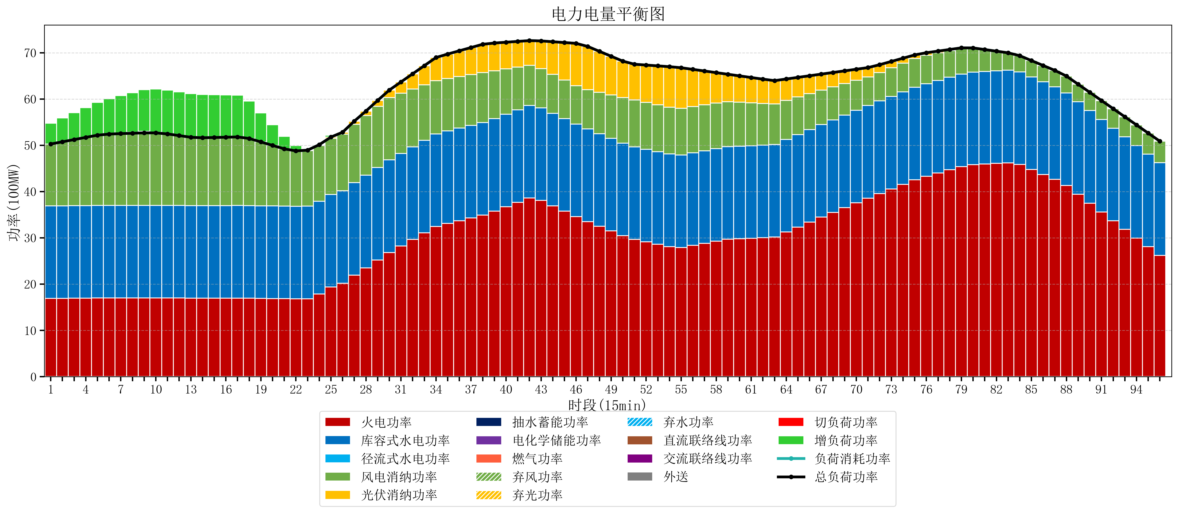
元件名称 | 时段1 | 时段2 | 时段3 | 时段4 | 时段5 | 时段6 | 时段7 | 时段8 | 时段9 | 时段10 | 时段11 | 时段12 | 时段13 | 时段14 | 时段15 | 时段16 | 时段17
name | t1 | t2 | t3 | t4 | t5 | t6 | t7 | t8 | t9 | t10 | t11 | t12 | t13 | t14 | t15 | t16 | t17
str | float64 | float64 | float64 | float64 | float64 | float64 | float64 | float64 | float64 | float64 | float64 | float64 | float64 | float64 | float64 | float64 | float64
火电功率 | 16.914210526 | 16.938038781 | 16.961867036 | 16.985695291 | 17.009523546 | 17.021495845 | 17.026570637 | 17.030648199 | 17.034725762 | 17.034470914 | 17.023268698 | 17.005174515 | 16.987080332 | 16.981783934 | 16.984714681 | 16.987645429 | 16.990576177
库容式水电功率 | 20 | 20 | 20 | 20 | 20 | 20 | 20 | 20 | 20 | 20 | 20 | 20 | 20 | 20 | 20 | 20 | 20
径流式水电功率 | 0 | 0 | 0 | 0 | 0 | 0 | 0 | 0 | 0 | 0 | 0 | 0 | 0 | 0 | 0 | 0 | 0
风电消纳功率 | 13.37 | 13.822736842 | 14.275473684 | 14.728210526 | 15.180947368 | 15.408421053 | 15.504842105 | 15.582315789 | 15.659789474 | 15.654947368 | 15.442105263 | 15.098315789 | 14.754526316 | 14.653894737 | 14.709578947 | 14.765263158 | 14.820947368
光伏消纳功率 | 0 | 0 | 0 | 0 | 0 | 0 | 0 | 0 | 0 | 0 | 0 | 0 | 0 | 0 | 0 | 0 | 0
抽水蓄能功率 | 0 | 0 | 0 | 0 | 0 | 0 | 0 | 0 | 0 | 0 | 0 | 0 | 0 | 0 | 0 | 0 | 0
电化学储能功率 | 0 | 0 | 0 | 0 | 0 | 0 | 0 | 0 | 0 | 0 | 0 | 0 | 0 | 0 | 0 | 0 | 0
燃气功率 | 0 | 0 | 0 | 0 | 0 | 0 | 0 | 0 | 0 | 0 | 0 | 0 | 0 | 0 | 0 | 0 | 0
直流联络线功率 | 0 | 0 | 0 | 0 | 0 | 0 | 0 | 0 | 0 | 0 | 0 | 0 | 0 | 0 | 0 | 0 | 0
交流联络线功率 | 0 | 0 | 0 | 0 | 0 | 0 | 0 | 0 | 0 | 0 | 0 | 0 | 0 | 0 | 0 | 0 | 0
负荷消耗功率 | 50.284210526 | 50.760775623 | 51.23734072 | 51.713905817 | 52.190470914 | 52.429916898 | 52.531412742 | 52.612963989 | 52.694515235 | 52.689418283 | 52.465373961 | 52.103490305 | 51.741606648 | 51.63567867 | 51.694293629 | 51.752908587 | 51.811523546
外送 | 0 | 0 | 0 | 0 | 0 | 0 | 0 | 0 | 0 | 0 | 0 | 0 | 0 | 0 | 0 | 0 | 0
总负荷功率 | 50.284210526 | 50.760775623 | 51.23734072 | 51.713905817 | 52.190470914 | 52.429916898 | 52.531412742 | 52.612963989 | 52.694515235 | 52.689418283 | 52.465373961 | 52.103490305 | 51.741606648 | 51.63567867 | 51.694293629 | 51.752908587 | 51.811523546
弃风功率 | 0 | 0 | 0 | 0 | 0 | 0 | 0.097263157895 | 0.21347368421 | 0.32968421053 | 0.13094736842 | 0 | 0 | 0 | 0 | 0 | 0 | 0
弃光功率 | 0 | 0 | 0 | 0 | 0 | 0 | 0 | 0 | 0 | 0 | 0 | 0 | 0 | 0 | 0 | 0 | 0
弃水功率 | 0 | 0 | 0 | 0 | 0 | 0 | 0 | 0 | 0 | 0 | 0 | 0 | 0 | 0 | 0 | 0 | 0
切负荷功率 | 0 | 0 | 0 | 0 | 0 | 0 | 0 | 0 | 0 | 0 | 0 | 0 | 0 | 0 | 0 | 0 | 0
增负荷功率 | 4.4917312763 | 5.1442741548 | 5.7968170334 | 6.4493599119 | 7.1019027904 | 7.6703507133 | 8.1238021213 | 8.557308931 | 8.9908157407 | 9.337674351 | 9.4655855928 | 9.4556574994 | 9.4457294061 | 9.3704062598 | 9.2530434367 | 9.1356806136 | 9.0183177904

